20190417
当日工作
完成百分比 | 序号 | 工作内容 | 描述 | 交付成果
100% | 7.5 | 完成相关云服务模块数据转换 |  | 包含存储过程及相关kettle逻辑
100% | 3.1 | 分摊总表 | 财务-云服务收入每月分摊确认模块下 | 云服务分摊总表
100% | 3.2 | 月度分摊明细 | 财务-云服务收入每月分摊确认模块下 | 云服务分摊明细表

详情表：
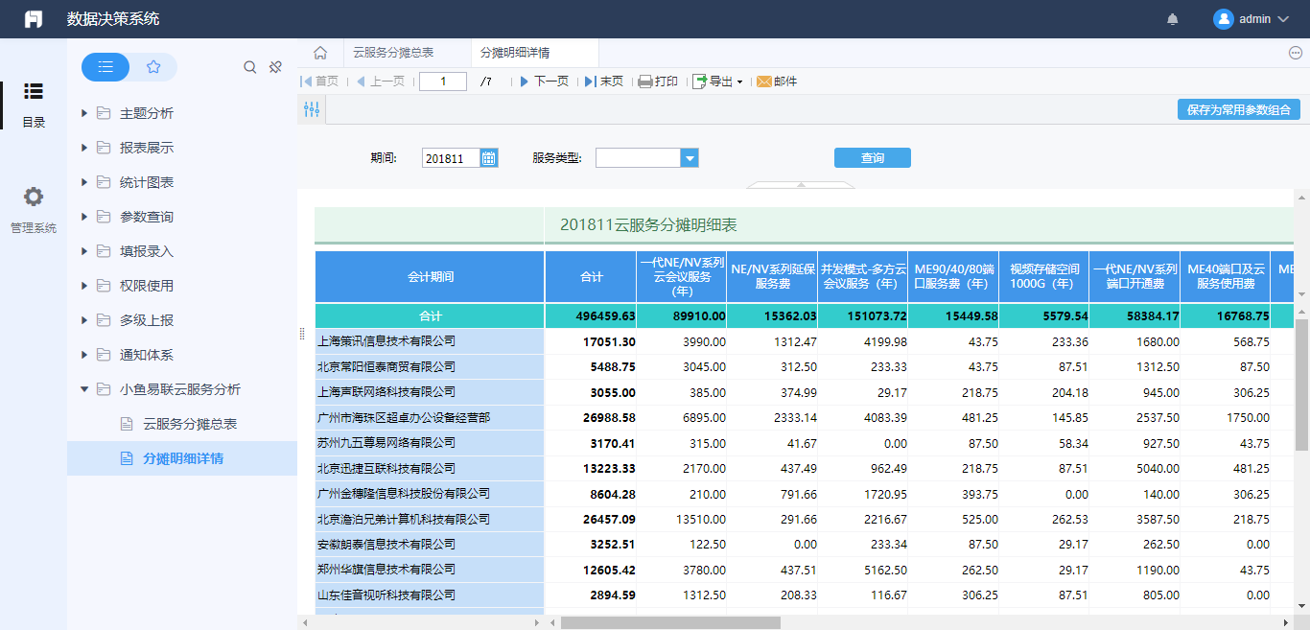

总表：
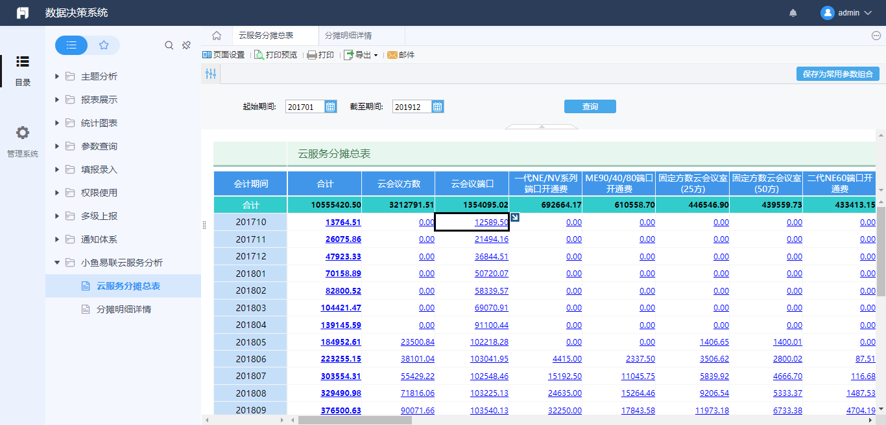

钻取详情表
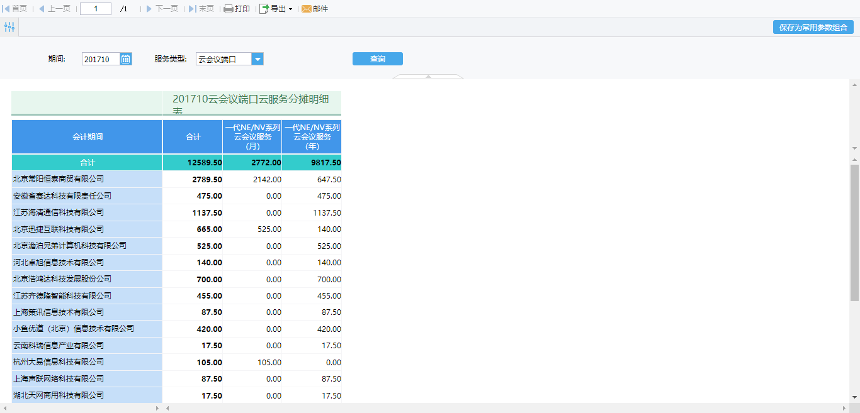

明日工作
 | 序号 | 工作内容 | 描述 | 交付成果
 | 3.3 | 财务-伙伴订单销货情况 | 相关问题的讨论
 | 4 | 培训
 | 5 | 测试

 | 工作时间: | 早9：30到晚6：30

